Sprint Stories
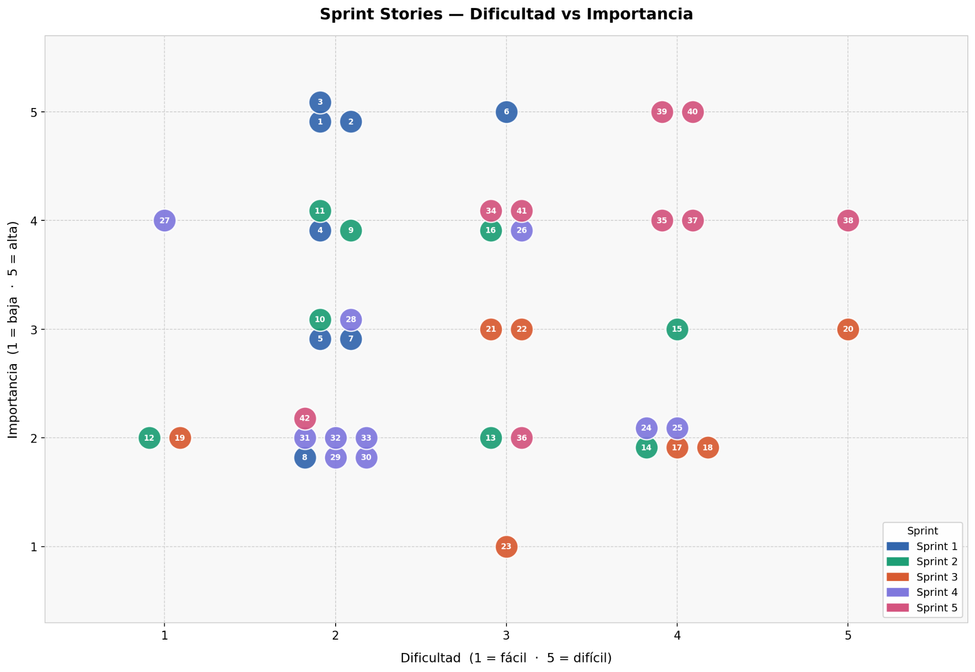
NUM | Sprint | Historia | Dificultad (1-5) | Importancia (1-5)
1. | Sprint 1 | Creacion de Proyectos | 2 | 5
2. | Sprint 1 | Visualización de Proyectos | 2 | 5
3. | Sprint 1 | Creacion de Tareas | 2 | 5
4. | Sprint 1 | Estados de tareas | 2 | 4
5. | Sprint 1 | Asignación de Tareas | 2 | 3
6. | Sprint 1 | Persistencia Local (Local Storage) | 3 | 5
7. | Sprint 1 | Carga Automatica | 2 | 3
8. | Sprint 1 | Perfil de Usuario | 2 | 2
9. | Sprint 2 | Edicion de Proyectos | 2 | 4
10. | Sprint 2 | Administracion Global | 2 | 3
11. | Sprint 2 | Eliminacion de Proyectos | 2 | 4
12. | Sprint 2 | Edicion de Tareas | 1 | 2
13. | Sprint 2 | Eliminacion de Tareas | 3 | 2
14. | Sprint 2 | Drag & Drop de Tareas | 4 | 2
15. | Sprint 2 | Vista de Usuario | 4 | 3
16. | Sprint 2 | Login para usuario y administrador | 3 | 4
17. | Sprint 3 | Organizacion por Estado | 4 | 2
18. | Sprint 3 | Actualizacion Automatica de Estado | 4 | 2
19. | Sprint 3 | Ordenamiento por Fecha | 1 | 2
20. | Sprint 3 | Vista de Calendario Mensual | 5 | 3
21. | Sprint 3 | Dashboard de Resumen | 3 | 3
22. | Sprint 3 | Mas filtros en la vista de administrador | 3 | 3
23. | Sprint 3 | Asignacion de varios usuarios a una tarea | 3 | 1
24. | Sprint 4 | Registro de Actividad | 4 | 2
25. | Sprint 4 | Gráficos de Progreso | 4 | 2
26. | Sprint 4 | Calculo de Porcentaje | 3 | 4
27. | Sprint 4 | Cambio de sesion | 1 | 4
28. | Sprint 4 | Exportacion JSON | 2 | 3
29. | Sprint 4 | Importacion JSON | 2 | 2
30. | Sprint 4 | Borrado de Datos | 2 | 2
31. | Sprint 4 | Validaciones de Campos | 2 | 2
32. | Sprint 4 | Integridad de Datos | 2 | 2
33. | Sprint 4 | Notificaciones y Feedback | 2 | 2
34. | Sprint 5 | UX/UI Intuitiva | 3 | 4
35. | Sprint 5 | Diseño Responsivo | 4 | 4
36. | Sprint 5 | Rendimiento de Respuesta | 3 | 2
37. | Sprint 5 | Fluidez de operaciones | 4 | 4
38. | Sprint 5 | Compatibilidad de Navegadores | 5 | 4
39. | Sprint 5 | Sanitizacion de Entradas | 4 | 5
40. | Sprint 5 | Gestión de Almacenamiento | 4 | 5
41. | Sprint 5 | Arquitectura del Sistema | 3 | 4
42. | Sprint 5 | Modo Oscuro | 2 | 2

Burndown Chart
Sprint Burndown Chart

Burnup Chart
Sprint Burnup Chart

